라스트 오리진
시작/종료
처리
데이터
출력
DB
판단

캐릭터의 현재 AP값
캐릭터의 행동력값
캐릭터 스킬의 AP값
캐릭터 스킬의 사거리값
몬스터의 위치값
캐릭터의 위치값

종료
시작
행동력에 따른 AP회복
캐릭터의 현재 AP값이 10보다 큰가?
1번 스킬의 사거리 내에 적 이 있는가?
현재AP-1번 스킬 AP
2번 스킬의 사거리 내에 적 이 있는가?
현재AP-2번 스킬 AP
데이터 요청
임시 전투 DB
데이터 출력
데이터 입력
DB
데이터 출력
전투 플로우 차트

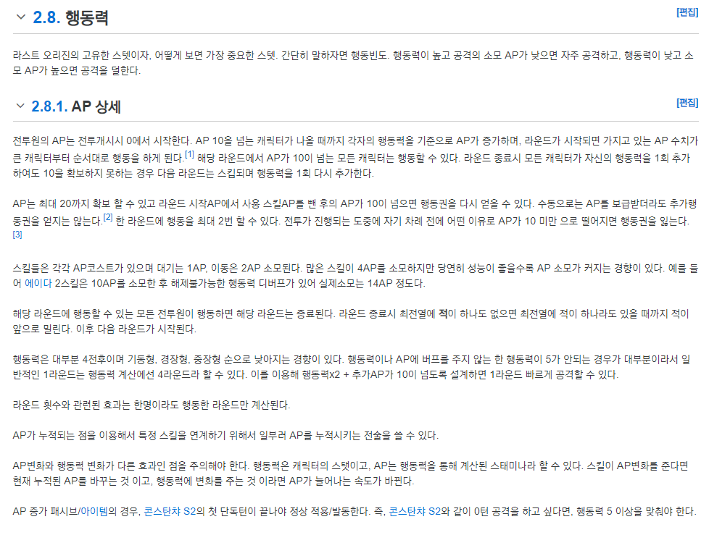

1
2

세븐나이츠
시작/종료
처리
데이터
출력
DB
판단

자동 스킬이 선택 되어있을때 캐릭터가 스킬을 선택하는 플로우 차트

시작

1기준 | 1 | 부활 | 죽은 영웅이 있을 경우 발동 부활 스킬이 2개일 경우 사망한 영웅이 1명이면 단일 2명 이상이면 광역 부활을 먼저 시전한다.
 | 2 | 회복 | AI의 판단으로 체력이 낮은 영웅이 있으면 발동 기준은 아직 알수 없음
 | 3 | 해제 | 아군이 디버프를 받은경우/적군이 버프를 받은 경우 발동 2가지중 어느것이 우선순위인지 확인불가
 | 4 | 버프 | 60% 확률로 발동
 | 4 | 그 외 스킬 | 40% 확률로 발동

2기준 | 1 | 각성기
 | 2 | 일반스킬

영웅간 스킬 사용의 경우 약점 공격 확률이 높은 영웅이 스킬을 사용할 확률이 높다.

데이터 요청

DB

영웅의 스킬정보값
영웅의 약점 공격 확률 값
유저의 선택값
캐릭터의 상태값

데이터

유저가 스킬을 선택 하였는가?
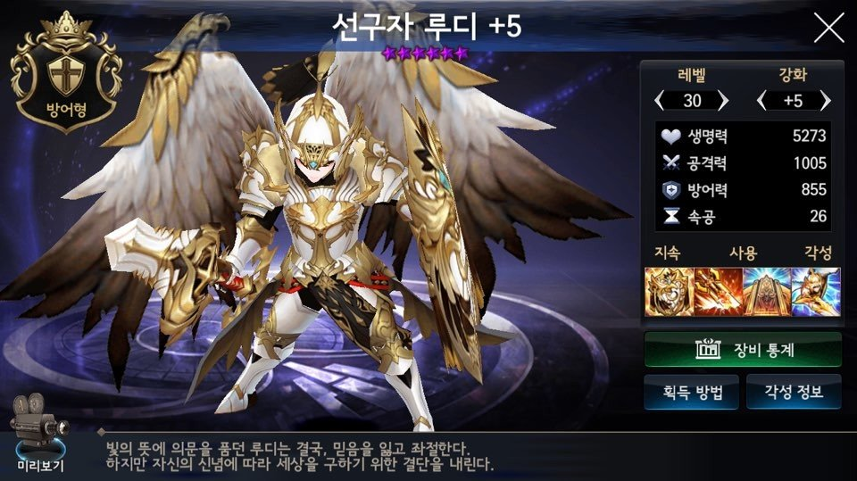

죽은 상태의 캐릭터가 존재 하는가?

캐릭터 중에 체력값이 30%보다 작은가?
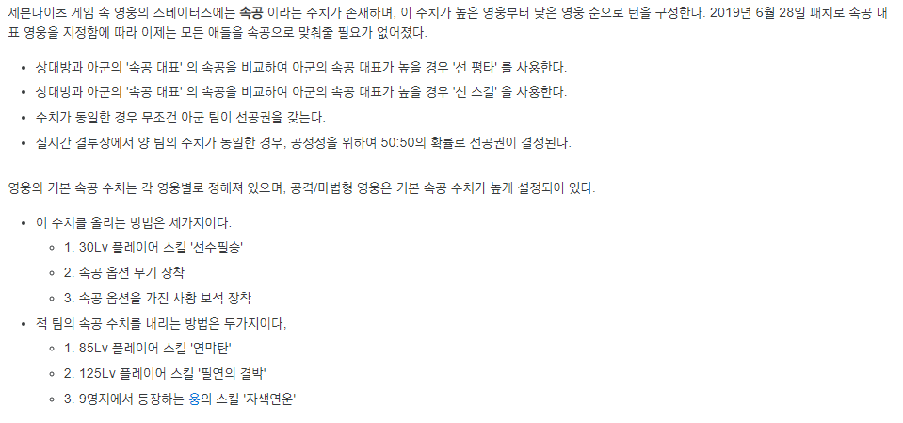

캐릭터가 버프가 걸려 있는가?
캐릭터가 버프가 걸려 있는가?

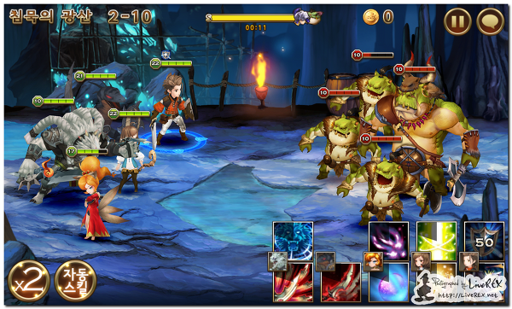

1~10 수중 랜덤으로 숫자를 뽑습니다.

랜덤값이 4보다 큰가?

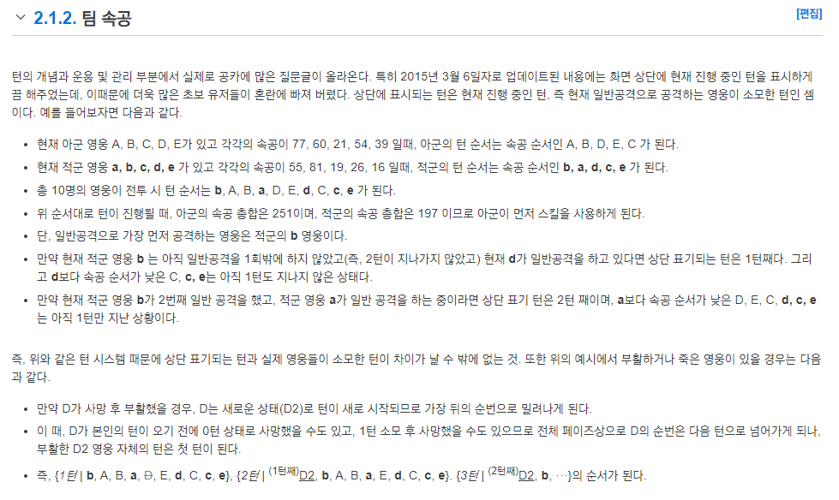

각성 스킬이 있는가?

판타지워택틱스R
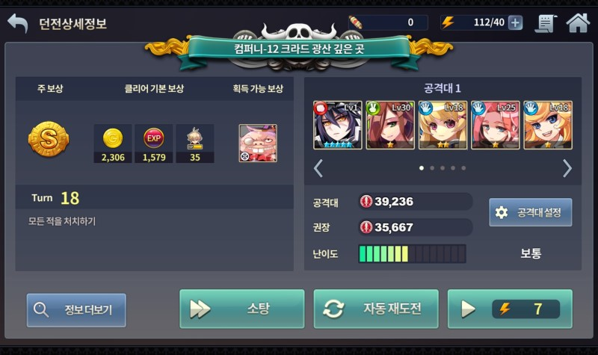
시작/종료
처리
데이터
출력
DB
판단

시작
데이터 요청
임시 전투 DB
데이터 출력
가장 가까운 몬스터의 후방으로 이동 합니다.
캐릭터 데이터
임시 전투 DB
캐릭터 데이터
종료
캐릭터가 각성스킬을 사용 할수 있는가?
이전 전투에 3번 스킬을 사용 하였는가?
3번 스킬을 사용가능한 마나인가?
3번 스킬 사정거리 내에 적이 있는가?
2번 스킬 사정거리 내에 적이 있는가?
1번 스킬 사정거리 내에 적이 있는가?
각성스킬 사정거리 내에 적이 있는가?
2번스킬을 사용가능한 마나인가?
대기
4번 스킬 사용
3번 스킬 사용
2번 스킬 사용
1번 스킬 사용
현재 캐릭터 위치에서 몬스터의 후방영역으로 이동가능한가?
스킬 사정거리내에 몬스터가 있는가?
가장 가까운 몬스터로 이동 합니다.

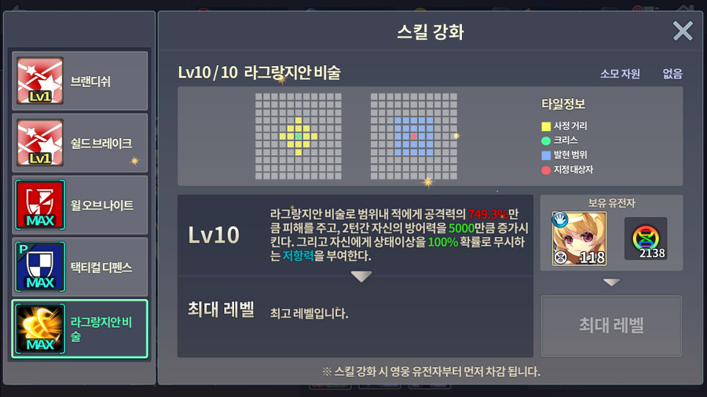
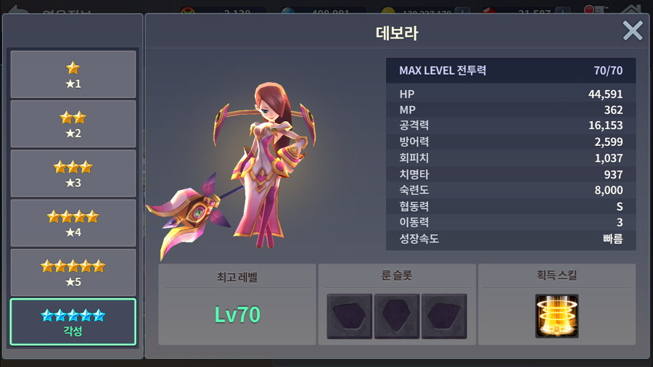

캐릭터의 현재 마나
캐릭터의 위치 정보
캐릭터의 이동력
스킬 정보 (소모 마나, 사정거리, 스킬 가능 여부)
이전 턴 스킬 사용 정보
적 캐릭터의 위치 정보
적 캐릭터의 방향 정보

스킬 사정거리 내에 적이 존재하는가?
가장 가까운 몬스터의 후방으로 이동이 가능한가?
각성 스킬이 사용이 가능한가?
3번째 스킬이 이전에 사용 했는가?
3번째 스킬을 사용가능한 마나인가?
2번째 스킬이 사용가능한 마나인가?

